設置写真
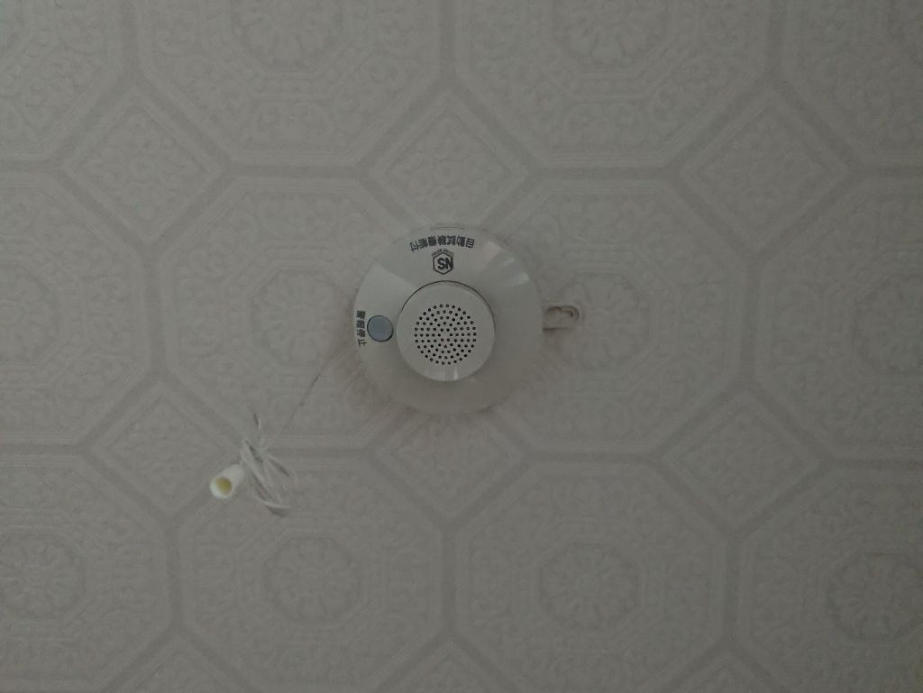
 | 住宅用火災警報器の設置状況

廊下
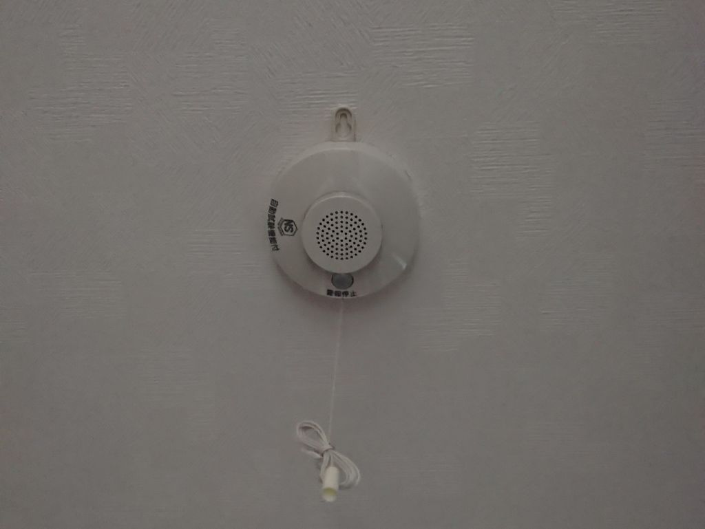

２階寝室

